Schaubild A6.1.2-2
Schaubild A6.1.2-2: Schulische Berufsausbildung in den Ländern 2017 (100% = Anfänger/-innen im Sektor „Berufsausbildung“1)
Info für Verlag: Für die Grafik siehe auch Datenreport 2017, Tabelle A5.1.2-2
Achtung: Das Saarland ist jetzt in Klasse 3 (Dunkelblau)
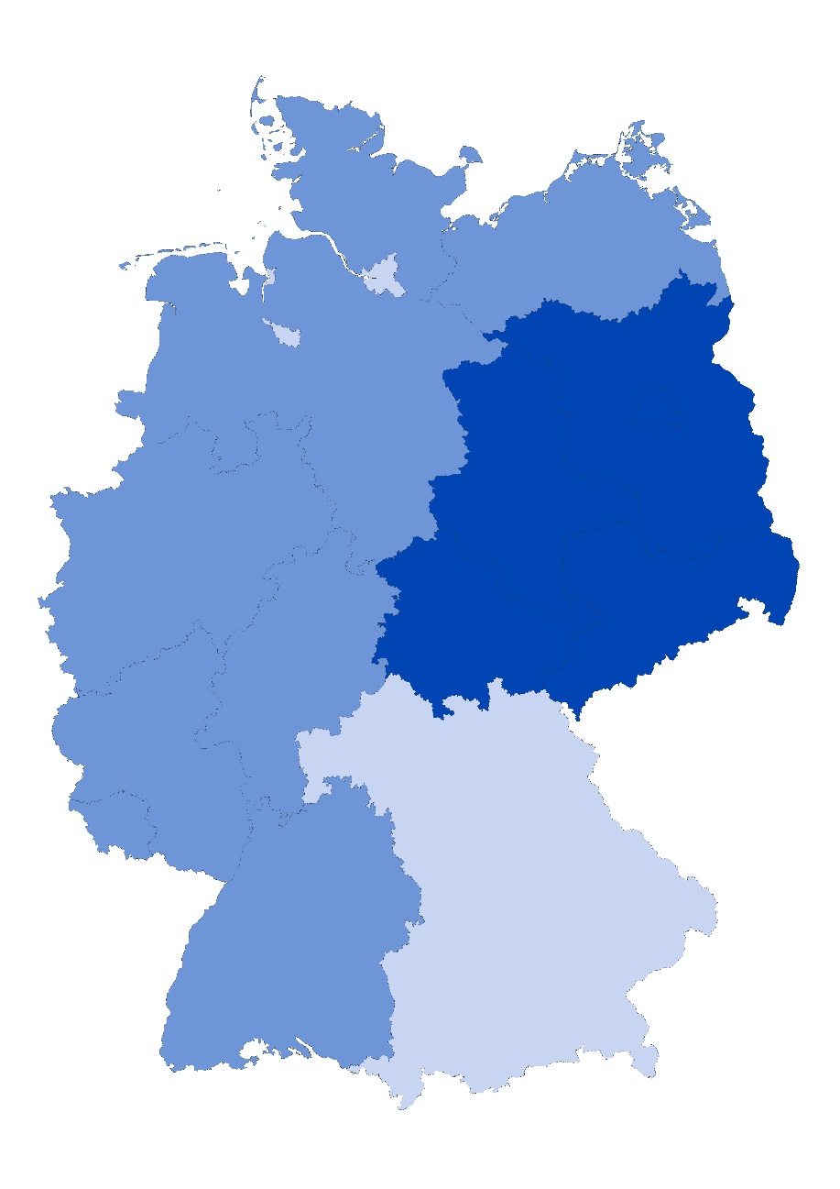

 | bis 25,8% | unter Bundesdurchschnitt
 | 25,9% bis 34,0% | im Bundesdurchschnitt
 | ab 34,0% | über Bundesdurchschnitt

1 ohne Beamtenausbildung im mittleren Dienst
Hinweis: Zur Bildung der Klassen wurde der Mittelwert (29,9%) und die Spannweite (24,5%-Punkte) herangezogen. Die Spannweite geteilt durch 3 ergibt die Klassengröße von rund 8,2%-Punkten. Die mittlere Klasse splittet sich 4,1%-Punkte um den Mittelwert.
Quelle: "Schnellmeldung Integrierte Ausbildungsberichterstattung" auf Basis der Daten der statistischen Ämter des Bundes und der Länder sowie der Bundesagentur für Arbeit, Datenstand: 07.03.2018; Darstellung des Bundesinstituts für Berufsbildung

